상품제안서
락앤락 뉴자이언트핫탱크 1.5L | 상품코드: F10996

 |  |  |  |  |  |  | 02-412-0044 | www.easy1.co.kr
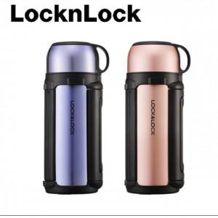 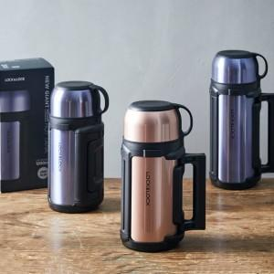

【상세/제작정보】 | 다용도로 사용할 수 있는 손잡이 컵과 내장형 용기가 있어 야외할동에 편리함

【인쇄/포장옵션】 | 실크, 레이저 / 포장지포장

【공급단가】 | 수량 | 30~ | 100~ | 500~ | 1,000~ | 2,000~
*VAT별도 | 단가 | 25,700원 | 25,300원 | 24,000원 | 23,400원 | 23,000원

【상품 URL】 | http://www.easy1.co.kr/src/goods_detail.php?gdno=10996

